c. sprzedaży produkty stałe
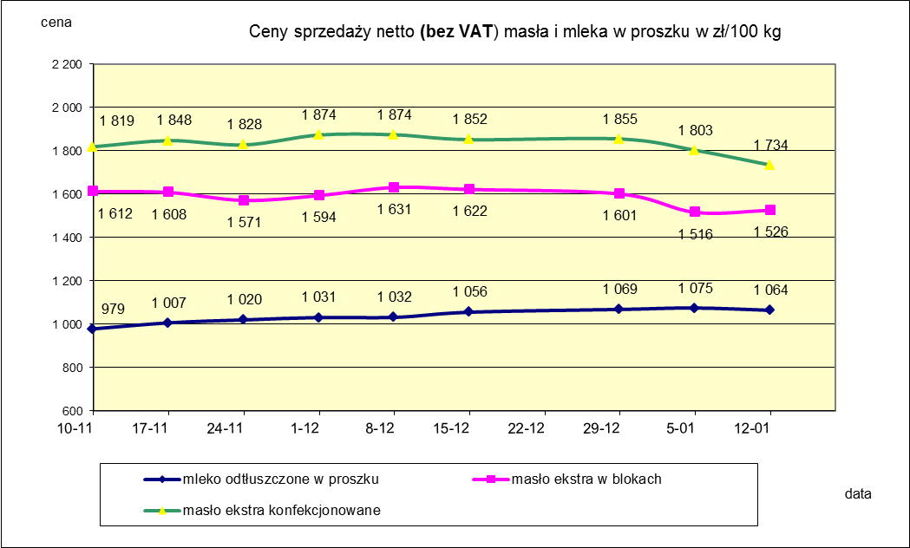
Ceny sprzedaży NETTO (bez VAT) wybranych produktów mleczarskich za okres: 06-12.01.2020r.
Średnie ceny liczone są jako średnia ważona za 100 kg.
Daty podane w tabelach oznaczają ostatni dzień analizowanego tygodnia (poniedziałek - niedziela)

TOWAR | Rodzaj | POLSKA |  |  | MAKROREGION
 |  |  |  |  | PÓŁNOCNY |  |  | CENTRALNY |  |  | POŁUDNIOWO-WSCHODNI |  |  | ZACHODNI
 |  | Cena [zł/100kg] |  | Tygodn. zmiana | Cena [zł/100kg] |  | Tygodn. zmiana | Cena [zł/100kg] |  | Tygodn. zmiana | Cena [zł/100kg] |  | Tygodn. zmiana | Cena [zł/100kg] |  | Tygodn. zmiana
 |  | 2020-01-12 | 2020-01-05 | ceny [%] | 2020-01-12 | 2020-01-05 | ceny [%] | 2020-01-12 | 2020-01-05 | ceny [%] | 2020-01-12 | 2020-01-05 | ceny [%] | 2020-01-12 | 2020-01-05 | ceny [%]
Masło 82% tł., 16% wody | w blokach | 1,526 | 1,516 | 0.7 | 1,540 | 1,531 | 0.6 | 1,528 | 1,548 | -1.3 | 1,686 | 1,512 | 11.6 | 1,472 | 1,480 | -0.5
 | konfekcjonowane | 1,734 | 1,803 | -3.8 | 1,729 | 1,812 | -4.6 | 1,740 | 1,813 | -4.0 | 1,824 | 1,857 | -1.7 | 1,711 | 1,720 | -0.6
Masło 80% tł., 16%wody, 2% soli | w blokach | -- | -- | -- | -- | -- | -- | -- | -- | -- | -- | -- | -- | -- | -- | --
Masło | Ogółem | 1,685 | 1,740 | -3.2 | 1,685 | 1,748 | -3.6 | 1,688 | 1,797 | -6.1 | 1,824 | 1,846 | -1.2 | 1,627 | 1,626 | 0.0
Mleko w proszku | pełne | 1,266 | 1,255 | 0.8 | 1,199 | 1,241 | -3.4 | 1,338 | 1,311 | 2.0 | -- | nld | -- | nld | nld | -
 | odtłuszczone | 1,064 | 1,075 | -1.0 | 1,055 | 1,077 | -2.0 | 1,077 | 1,083 | -0.6 | 1,060 | 1,042 | 1.7 | 1,050 | 1,041 | 0.9
 | Ogółem | 1,117 | 1,145 | -2.4 | 1,118 | 1,186 | -5.8 | 1,118 | 1,114 | 0.4 | 1,095 | 1,042 | 5.1 | 1,131 | 1,127 | 0.4
Mleko zagęszczone | słodzone | nld | nld | - | -- | -- | -- | -- | -- | -- | -- | -- | -- | nld | nld | -
 | niesłodzone | 598 | 604 | -1.0 | nld | nld | - | -- | -- | -- | -- | -- | -- | nld | nld | -
 | Ogółem | 679 | 672 | 1.1 | nld | nld | - | -- | -- | -- | -- | -- | -- | nld | nld | -
Bezwodny tłuszcz mleczny |  | nld | nld | - | nld | nld | - | -- | -- | -- | -- | -- | -- | -- | -- | --
Serwatka w proszku |  | 324 | 333 | -2.7 | 327 | 338 | -3.3 | 357 | 317 | 12.5 | 272 | 310 | -12.2 | -- | -- | --
Laktoza |  | -- | -- | -- | -- | -- | -- | -- | -- | -- | -- | -- | -- | -- | -- | --
Kazeina i kazeiniany |  | -- | -- | -- | -- | -- | -- | -- | -- | -- | -- | -- | -- | -- | -- | --

c. sprzedaży sery i twarogi
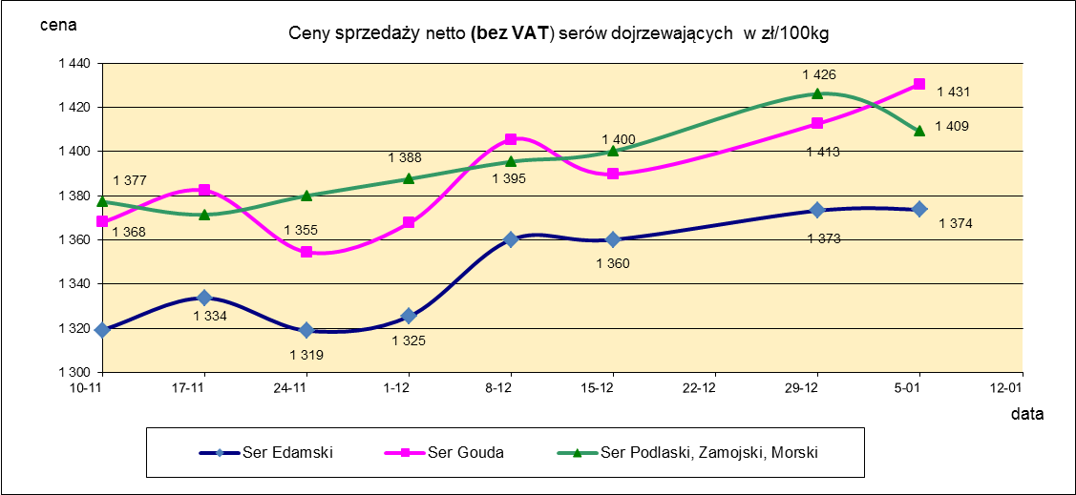
Ceny sprzedaży NETTO (bez VAT) wybranych produktów mleczarskich za okres: 06-12.01.2020r.
Średnie ceny liczone są jako średnia ważona za 100 kg.
Daty podane w tabelach oznaczają ostatni dzień analizowanego tygodnia (poniedziałek - niedziela)
TOWAR | Rodzaj | POLSKA |  |  | MAKROREGION
 |  |  |  |  | PÓŁNOCNY |  |  | CENTRALNY |  |  | POŁUDNIOWO-WSCHODNI |  |  | ZACHODNI
 |  | Cena [zł/100kg] |  | Tygodn. zmiana | Cena [zł/100kg] |  | Tygodn. zmiana | Cena [zł/100kg] |  | Tygodn. zmiana | Cena [zł/100kg] |  | Tygodn. zmiana | Cena [zł/100kg] |  | Tygodn. zmiana
 |  | 2020-01-12 | 2020-01-05 | ceny [%] | 2020-01-12 | 2020-01-05 | ceny [%] | 2020-01-12 | 2020-01-05 | ceny [%] | 2020-01-12 | 2020-01-05 | ceny [%] | 2020-01-12 | 2020-01-05 | ceny [%]
SERY DOJRZEWAJĄCE | typu EDAMSKI | 1,403 | 1,374 | 2.1 | 1,428 | 1,424 | 0.3 | 1,473 | 1,492 | -1.3 | -- | -- | -- | 1,288 | 1,243 | 3.7
 | typu GOUDA | 1,431 | 1,431 | 0.1 | 1,436 | 1,430 | 0.4 | 1,461 | 1,451 | 0.7 | 1,418 | 1,443 | -1.8 | 1,356 | 1,326 | 2.2
 | typu CHEDDAR | 1,381 | 1,373 | 0.6 | nld | nld | - | nld | nld | - | -- | -- | -- | -- | -- | --
 | typu EMENTALER | 1,561 | 1,611 | -3.1 | 1,685 | 1,629 | 3.5 | nld | nld | - | nld | nld | - | nld | nld | -
 | PODLASKI, ZAMOJSKI, MORSKI | 1,408 | 1,409 | -0.1 | 1,396 | 1,403 | -0.5 | nld | nld | - | 1,447 | 1,396 | 3.6 | nld | nld | -
 | PARMEZAN | nld | nld | - | -- | -- | -- | -- | -- | -- | -- | -- | -- | -- | -- | --
 | RADAMER | 1,742 | 1,700 | 2.5 | -- | -- | -- | -- | -- | -- | nld | nld | - | -- | -- | --
Ser typu MOZZARELLA |  | 1,541 | 1,549 | -0.5 | 1,552 | 1,553 | 0.0 | 1,528 | 1,487 | 2.7 | 1,407 | 1,461 | -3.7 | -- | -- | --
Ser typu FETA |  | 1,126 | 1,062 | 6.0 | nld | nld | - | nld | nld | - | nld | nld | - | -- | -- | --
SERY PLEŚNIOWE |  | 2,041 | 2,036 | 0.2 | 1,839 | 1,855 | -0.8 | -- | -- | -- | -- | -- | -- | 2,215 | 2,210 | 0.2
SERY i TWAROGI ŚWIEŻE | twaróg min. 40% tł. | 929 | 884 | 5.1 | 987 | 984 | 0.3 | 1,015 | 962 | 5.5 | 983 | 915 | 7.5 | 801 | 773 | 3.6
 | serek granulowany min. 40% tł. | 714 | 664 | 7.6 | nld | nld | - | nld | nld | - | nld | nld | - | nld | nld | -

mleko do skupu
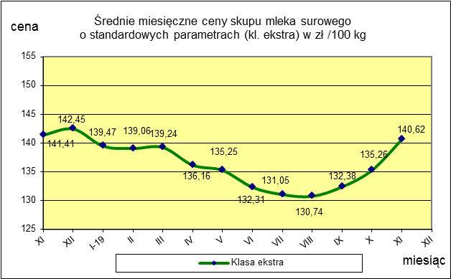
ŚREDNIA WAŻONA CENA SKUPU MLEKA NETTO (bez VAT) O STANDARDOWYCH PARAMETRACH (d. KL. EKSTRA) w zł/100kg

 |  |  | TOWAR |  | POLSKA
 |  |  |  |  | Cena [zł/100kg] |  | Miesięczna. zmiana ceny
 |  |  |  |  | listopad | październik
 |  |  | Mleko surowe do skupu o standardowych parametrach |  | 140.6 | 135.3 | 4.0

TOWAR | MAKROREGION
 | PÓŁNOCNY |  |  | CENTRALNY |  |  | POŁUDNIOWO-WSCHODNI |  |  | ZACHODNI
 | Cena [zł/100kg] |  | Miesięczna zmiana | Cena [zł/100kg] |  | Miesięczna zmiana | Cena [zł/100kg] |  | Miesięczna zmiana | Cena [zł/100kg] |  | Miesięczna zmiana
 | listopad | październik | ceny [%] | listopad | październik | ceny [%] | listopad | październik | ceny [%] | listopad | październik | ceny [%]
Mleko surowe do skupu o standardowych parametrach | 146.1 | 138.2 | 5.7 | 132.4 | 129.6 | 2.2 | 135.0 | 133.1 | 1.4 | 133.3 | 132.4 | 0.7

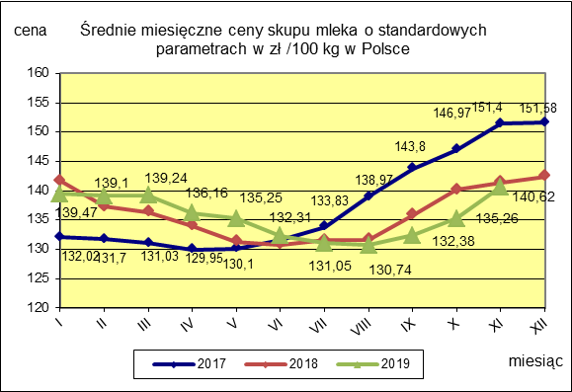

 |  |  |  |  |  |  | POLSKA
 |  |  |  |  |  | TOWAR | listopad 2019 | listopad 2018 | listopad 2017 | Zmiana ceny [%] w 2019r. w stos. do lat:
 |  |  |  |  |  |  |  |  |  | 2018r. | 2017r.
 |  |  |  |  |  | Mleko o standardowych parametrach | 140.62 | 141.41 | 151.40 | -0.6 | -7.1

Średnie miesięczne -wykresy
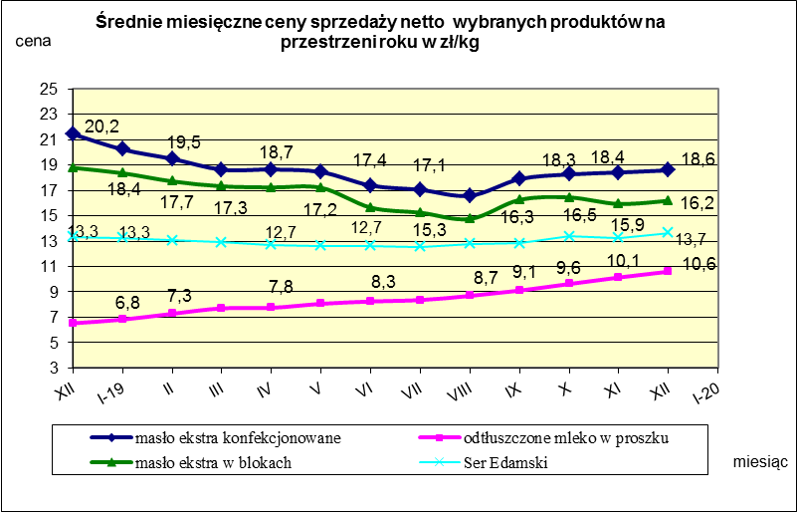

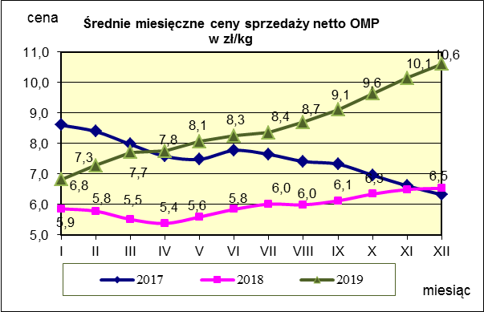
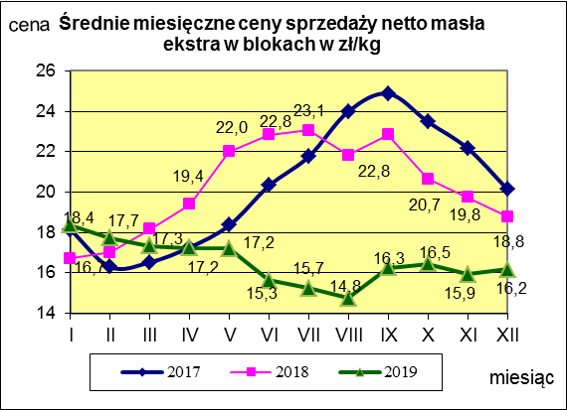
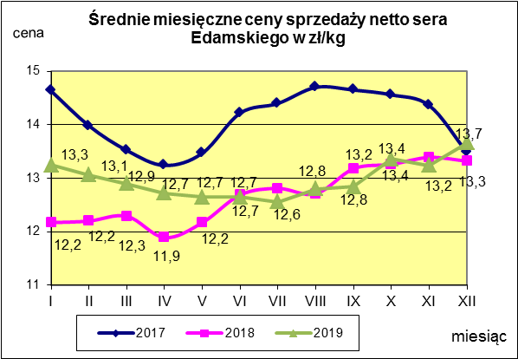

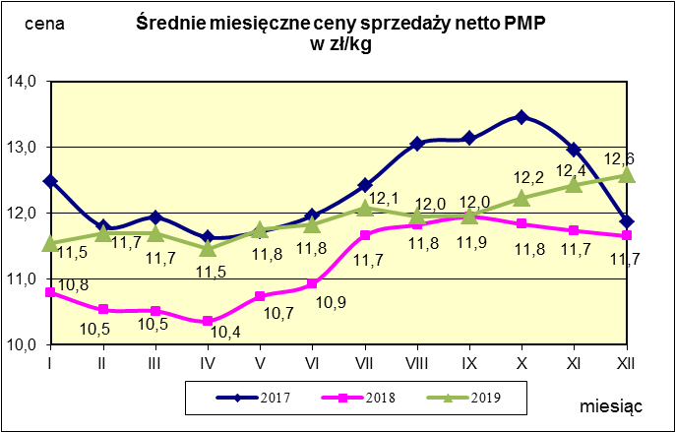
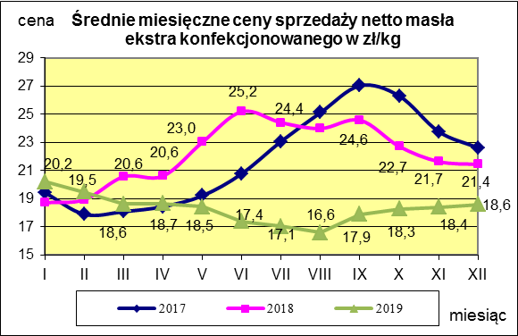
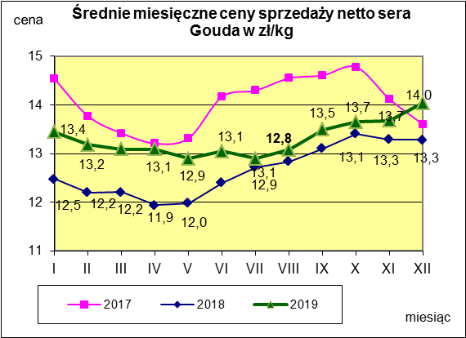

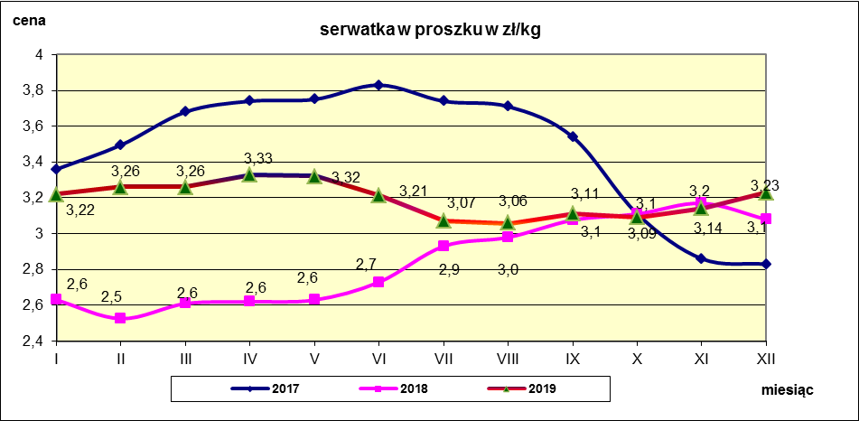

Polska a UE
Średnie miesięczne ceny skupu mleka surowego

Dane Komisji Europejskiej

KRAJ | I | II | III | IV | V | VI | VII | VIII | IX | X | XI | XII | I-2005 | II | III | IV | V | VI | VII | VIII | IX | X | XI | XII | I-16 | II | III | IV | V | VI | VII | VIII | IX | X | XI | XII | I-17 | II | III | IV | V | VI | VII | VIII | IX | X | XI | XII | I-18 | II | III | IV | V | VI | VII | VIII | IX | X | XI | XII | I-19 | II | III | IV | V | VI | VII | VIII | IX | X | XI
Francja | 29.220 | 29.040 | 27.180 | 24.740 | 25.750 | 26.440 | 28.420 | 30.560 | 30.770 | 30.400 | 30.160 | 29.770 | 30.840 | 30.260 | 28.460 | 26.590 | 26.180 | 26.720 | 28.190 | 30.520 | 32.650 | 32.4 | 32.5 | 32.1 | 29.1 | 28.9 | 28.0 | 28.4 | 28.8 | 28.7 | 28.4 | 29.4 | 30.2 | 31.6 | 32.3 | 32.7 | 34.2 | 33.3 | 30.5 | 33.6 | 32.4 | 32.3 | 34.0 | 35.0 | 36.6 | 36.2 | 36.4 | 36.0 | 35.3 | 35.0 | 33.9 | 32.3 | 32.4 | 33.6 | 33.7 | 35.8 | 36.0 | 36.7 | 36.7 | 36.0 | 36.0 | 35.9 | 33.5 | 35.7 | 34.8 | 34.0 | 35.9 | 36.4 | 37.3 | 37.7 | 37.5
Niemcy | 28.640 | 28.120 | 27.710 | 27.650 | 27.990 | 27.780 | 27.870 | 28.440 | 29.690 | 30.990 | 31.500 | 30.520 | 27.250 | 26.750 | 26.450 | 26.300 | 26.150 | 26.320 | 26.350 | 26.700 | 28.770 | 34.4 | 34.7 | 34.4 | 28.9 | 28.1 | 27.3 | 25.7 | 24.0 | 23.2 | 23.4 | 24.3 | 26.4 | 30.4 | 33.1 | 33.7 | 34.1 | 34.0 | 33.6 | 33.5 | 33.8 | 34.4 | 35.9 | 37.4 | 39.4 | 40.3 | 40.5 | 40.0 | 36.8 | 34.9 | 34.2 | 33.0 | 32.4 | 32.6 | 33.2 | 33.8 | 35.4 | 36.6 | 37.2 | 36.5 | 35.5 | 36.2 | 35.0 | 34.5 | 34.0 | 33.5 | 32.9 | 33.0 | 33.9 | 34.7 | 35.2
Polska |  |  |  |  | 16.900 | 20.700 | 22.000 | 22.230 | 22.800 | 23.400 | 24.700 | 25.500 | 26.620 | 26.410 | 25.800 | 25.190 | 24.910 | 23.950 | 23.970 | 24.590 | 24.970 | 28.9 | 30.1 | 29.8 | 26.1 | 25.6 | 25.7 | 24.4 | 23.3 | 23.1 | 23.3 | 25.0 | 26.4 | 28.3 | 29.6 | 30.7 | 30.2 | 30.6 | 30.5 | 30.7 | 31.0 | 31.3 | 31.6 | 32.6 | 33.7 | 34.8 | 36.0 | 36.1 | 34.0 | 33.0 | 32.4 | 32.0 | 30.7 | 30.4 | 30.4 | 30.7 | 31.6 | 32.6 | 32.9 | 33.2 | 32.5 | 32.2 | 32.4 | 31.8 | 31.5 | 31.0 | 30.8 | 30.1 | 30.4 | 31.4 | 32.9
Słowacja | 22.510 | 22.790 | 22.970 | 23.010 | 22.260 | 22.610 | 22.680 | 22.610 | 22.870 | 23.350 | 23.880 | 24.430 | 25.110 | 25.110 | 25.280 | 24.530 | 24.610 | 24.290 | 23.730 | 24.180 | 24.370 | 29.3 | 29.9 | 30.6 | 27.5 | 26.8 | 25.9 | 24.7 | 23.7 | 23.2 | 23.1 | 23.4 | 24.2 | 25.8 | 27.1 | 28.3 | 29.2 | 29.5 | 29.5 | 29.8 | 29.9 | 30.0 | 30.5 | 30.9 | 32.0 | 33.1 | 33.6 | 34.0 | 33.7 | 33.0 | 32.4 | 30.9 | 30.7 | 30.6 | 30.8 | 30.8 | 31.7 | 32.5 | 32.9 | 33.2 | 33.3 | 33.0 | 32.8 | 32.6 | 33.0 | 32.2 | 32.0 | 31.7 | 32.3 | 32.7 | 33.0
Czechy | 24.140 | 24.010 | 24.130 | 24.420 | 24.990 | 24.990 | 25.120 | 25.120 | 25.370 | 25.780 | 26.460 | 27.220 | 27.560 | 27.630 | 27.360 | 27.160 | 27.000 | 26.620 | 26.010 | 26.210 | 27.000 | 27.6 | 31.2 | 31.0 | 26.4 | 25.5 | 24.5 | 23.6 | 22.5 | 22.0 | 22.0 | 22.3 | 23.1 | 24.4 | 25.7 | 27.0 | 28.0 | 28.8 | 29.3 | 29.9 | 30.4 | 31.0 | 31.5 | 31.6 | 33.1 | 34.7 | 35.2 | 35.4 | 34.5 | 33.8 | 32.8 | 32.1 | 31.2 | 30.8 | 28.2 | 31.2 | 32.0 | 32.8 | 33.5 | 34.5 | 34.7 | 34.2 | 34.2 | 33.7 | 33.4 | 33.0 | 32.8 | 32.4 | 32.6 | 33.3 | 34.0

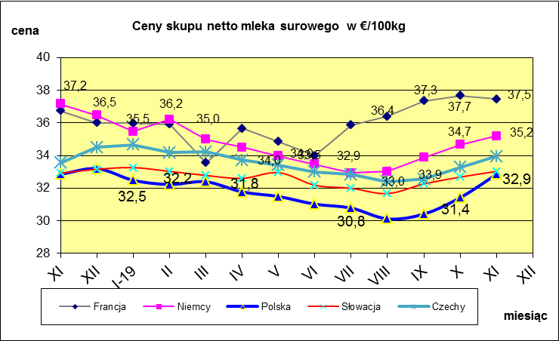
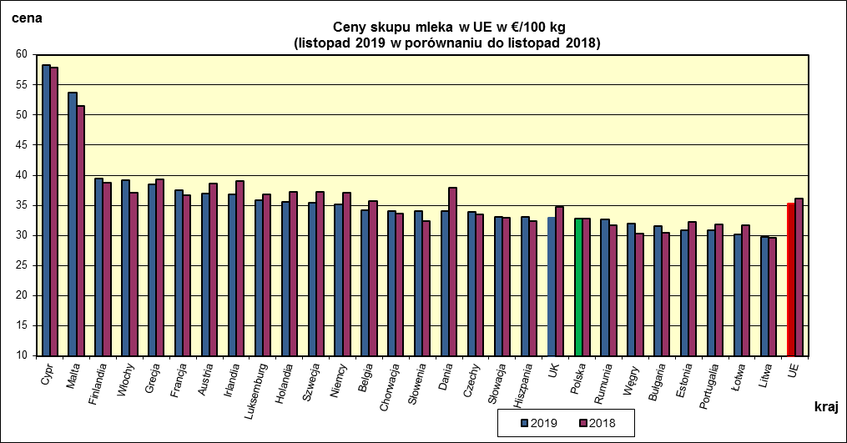
 | dane wstępne |  |  |  |  |  |  |  |  |  |  |  |  |  |  |  |  |  |  |  |  |  | XI-2019 | XI-2018
 |  |  |  |  |  |  |  |  |  |  |  |  |  |  |  |  |  |  |  |  |  | Cypr | 58.33 | 57.82
 |  |  |  |  |  |  |  |  |  |  |  |  |  |  |  |  |  |  |  |  |  | Malta | 53.78 | 51.55
 |  |  |  |  |  |  |  |  |  |  |  |  |  |  |  |  |  |  |  |  |  | Finlandia | 39.45 | 38.74
 |  |  |  |  |  |  |  |  |  |  |  |  |  |  |  |  |  |  |  |  |  | Włochy | 39.23 | 37.08
 |  |  |  |  |  |  |  |  |  |  |  |  |  |  |  |  |  |  |  |  |  | Grecja | 38.48 | 39.25
 |  |  |  |  |  |  |  |  |  |  |  |  |  |  |  |  |  |  |  |  |  | Francja | 37.46 | 36.73
 |  |  |  |  |  |  |  |  |  |  |  |  |  |  |  |  |  |  |  |  |  | Austria | 36.95 | 38.68
 |  |  |  |  |  |  |  |  |  |  |  |  |  |  |  |  |  |  |  |  |  | Irlandia | 36.81 | 39.04
 |  |  |  |  |  |  |  |  |  |  |  |  |  |  |  |  |  |  |  |  |  | Luksemburg | 35.78 | 36.75
 |  |  |  |  |  |  |  |  |  |  |  |  |  |  |  |  |  |  |  |  |  | Niderlandy | 35.5 | 37.25
 |  |  |  |  |  |  |  |  |  |  |  |  |  |  |  |  |  |  |  |  |  | Szwecja | 35.46 | 37.21
 |  |  |  |  |  |  |  |  |  |  |  |  |  |  |  |  |  |  |  |  |  | Niemcy | 35.19 | 37.16
 |  |  |  |  |  |  |  |  |  |  |  |  |  |  |  |  |  |  |  |  |  | Belgia | 34.15 | 35.69
 |  |  |  |  |  |  |  |  |  |  |  |  |  |  |  |  |  |  |  |  |  | Chorwacja | 34.06 | 33.69
 |  |  |  |  |  |  |  |  |  |  |  |  |  |  |  |  |  |  |  |  |  | Słowenia | 34.05 | 32.38
 |  |  |  |  |  |  |  |  |  |  |  |  |  |  |  |  |  |  |  |  |  | Dania | 33.99 | 37.93
 | Ceny sprzedaży netto (bez VAT) odtłuszczonego mleka w proszku i masła ekstra w blokach*. |  |  |  |  |  |  |  |  |  |  |  |  |  |  |  |  |  |  |  |  | Czechy | 33.95 | 33.54
 |  |  |  |  |  |  |  |  |  |  |  |  |  |  |  |  |  |  |  |  |  | Słowacja | 33.03 | 32.92
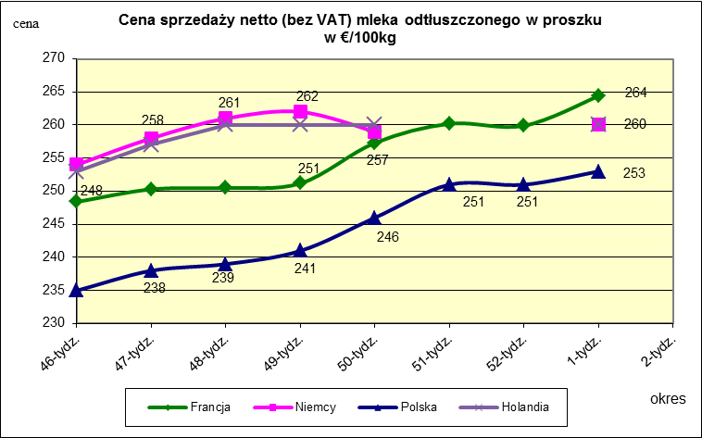
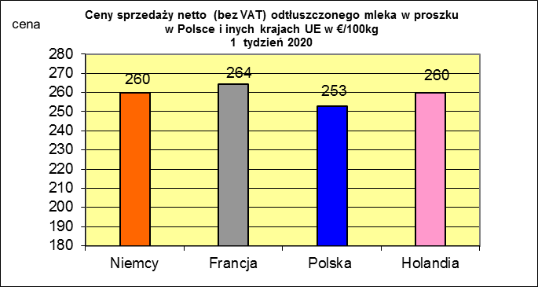
 |  |  |  |  |  |  |  |  |  |  |  |  |  |  |  |  |  |  |  |  |  | Hiszpania | 33.01 | 32.33
 |  |  |  |  |  |  |  |  |  |  |  |  |  |  |  |  |  |  |  |  |  | UK | 32.89 | 34.8
 |  |  |  |  |  |  |  |  |  |  |  |  |  |  |  |  |  |  |  |  |  | Polska | 32.85 | 32.85
 |  |  |  |  |  |  |  |  |  |  |  |  |  |  |  |  |  |  |  |  |  | Rumunia | 32.68 | 31.62
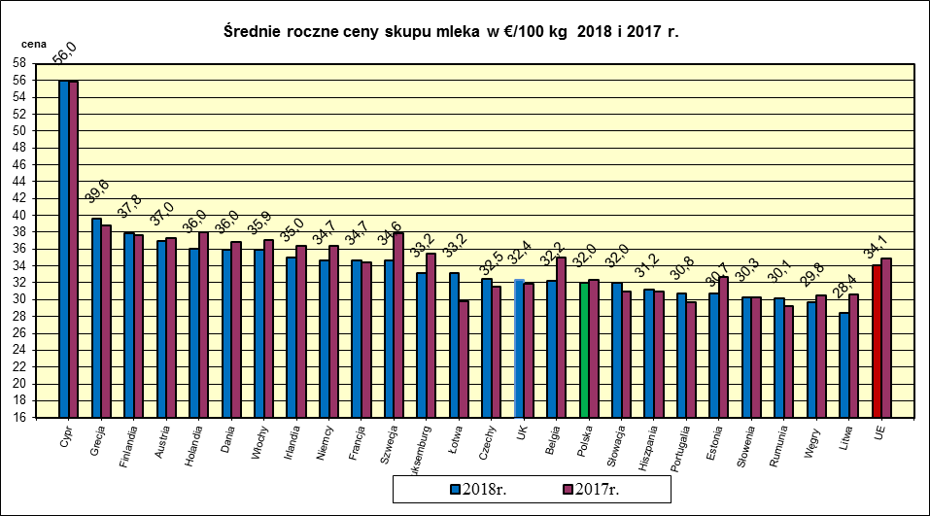
 |  |  |  |  |  |  |  |  |  |  |  |  |  |  |  |  |  |  |  |  |  | Węgry | 31.99 | 30.29
 |  |  |  |  |  |  |  |  |  |  |  |  |  |  |  |  |  |  |  |  |  | Bułgaria | 31.54 | 30.43
 |  |  |  |  |  |  |  |  |  |  |  |  |  |  |  |  |  |  |  |  |  | Estonia | 30.89 | 32.29
 |  |  |  |  |  |  |  |  |  |  |  |  |  |  |  |  |  |  |  |  |  | Portugalia | 30.83 | 31.84
 |  |  |  |  |  |  |  |  |  |  |  |  |  |  |  |  |  |  |  |  |  | Łotwa | 30.21 | 31.66
 |  |  |  |  |  |  |  |  |  |  |  |  |  |  |  |  |  |  |  |  |  | Litwa | 29.7 | 29.65
 |  |  |  |  |  |  |  |  |  |  |  |  |  |  |  |  |  |  |  |  |  | UE | 35.31 | 36.07

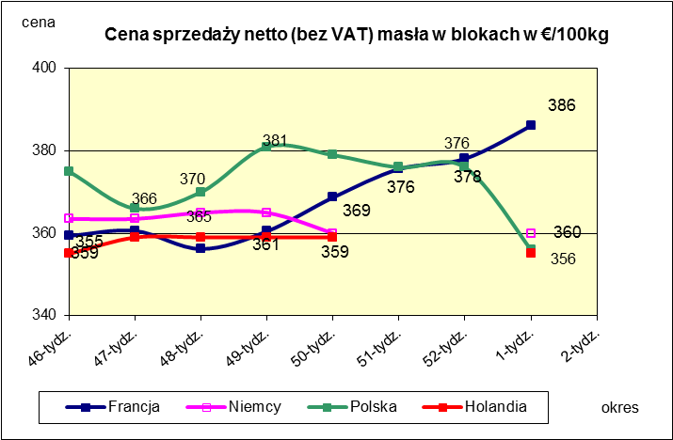
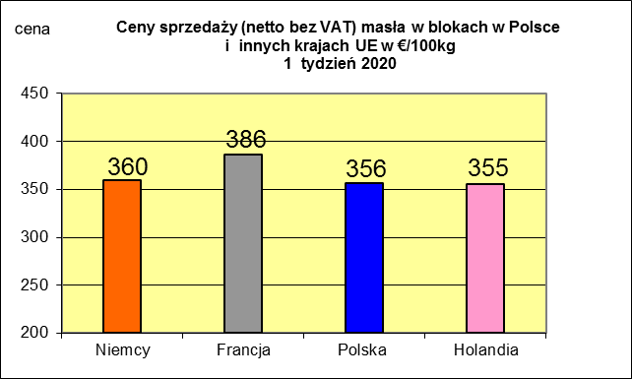
 |  |  |  |  |  |  |  |  |  |  |  |  |  |  |  |  |  |  |  |  |  |  | 2018r. | 2017r.
 |  |  |  |  |  |  |  |  |  |  |  |  |  |  |  |  |  |  |  |  |  | Cypr | 55.97 | 55.88
 |  |  |  |  |  |  |  |  |  |  |  |  |  |  |  |  |  |  |  |  |  | Grecja | 39.62 | 38.79
 |  |  |  |  |  |  |  |  |  |  |  |  |  |  |  |  |  |  |  |  |  | Finlandia | 37.84 | 37.63
 |  |  |  |  |  |  |  |  |  |  |  |  |  |  |  |  |  |  |  |  |  | Austria | 36.95 | 37.34
 |  |  |  |  |  |  |  |  |  |  |  |  |  |  |  |  |  |  |  |  |  | Holandia | 36.04 | 37.96
 |  |  |  |  |  |  |  |  |  |  |  |  |  |  |  |  |  |  |  |  |  | Dania | 35.96 | 36.79
 |  |  |  |  |  |  |  |  |  |  |  |  |  |  |  |  |  |  |  |  |  | Włochy | 35.87 | 37.02
 |  |  |  |  |  |  |  |  |  |  |  |  |  |  |  |  |  |  |  |  |  | Irlandia | 35.04 | 36.42
 |  |  |  |  |  |  |  |  |  |  |  |  |  |  |  |  |  |  |  |  |  | Niemcy | 34.71 | 36.41
 |  |  |  |  |  |  |  |  |  |  |  |  |  |  |  |  |  |  |  |  |  | Francja | 34.66 | 34.4
 |  |  |  |  |  |  |  |  |  |  |  |  |  |  |  |  |  |  |  |  |  | Szwecja | 34.64 | 37.94
 |  |  |  |  |  |  |  |  |  |  |  |  |  |  |  |  |  |  |  |  |  | Luksemburg | 33.19 | 35.42
 |  |  |  |  |  |  |  |  |  |  |  |  |  |  |  |  |  |  |  |  |  | Łotwa | 33.19 | 29.76
 |  |  |  |  |  |  |  |  |  |  |  |  |  |  |  |  |  |  |  |  |  | Czechy | 32.5 | 31.59
 |  |  |  |  |  |  |  |  |  |  |  |  |  |  |  |  |  |  |  |  |  | UK | 32.37 | 31.89
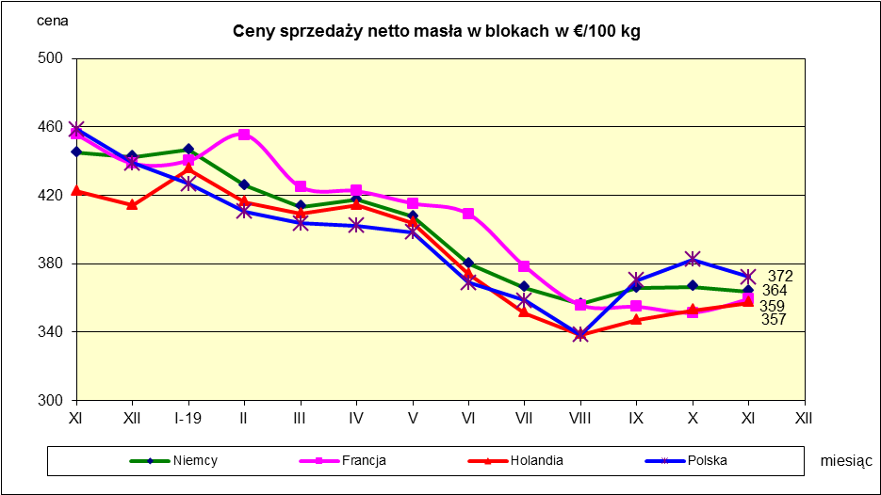
 |  |  |  |  |  |  |  |  |  |  |  |  |  |  |  |  |  |  |  |  |  | Belgia | 32.19 | 35.05
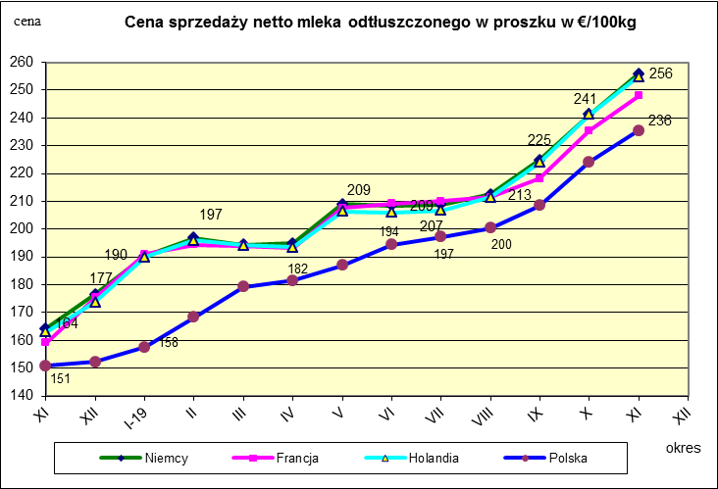
 |  |  |  |  |  |  |  |  |  |  |  |  |  |  |  |  |  |  |  |  |  | Polska | 31.98 | 32.37
 |  |  |  |  |  |  |  |  |  |  |  |  |  |  |  |  |  |  |  |  |  | Słowacja | 31.96 | 30.99
 |  |  |  |  |  |  |  |  |  |  |  |  |  |  |  |  |  |  |  |  |  | Hiszpania | 31.23 | 30.96
 |  |  |  |  |  |  |  |  |  |  |  |  |  |  |  |  |  |  |  |  |  | Portugalia | 30.75 | 29.68
 |  |  |  |  |  |  |  |  |  |  |  |  |  |  |  |  |  |  |  |  |  | Estonia | 30.74 | 32.68
 |  |  |  |  |  |  |  |  |  |  |  |  |  |  |  |  |  |  |  |  |  | Słowenia | 30.3 | 30.32
 |  |  |  |  |  |  |  |  |  |  |  |  |  |  |  |  |  |  |  |  |  | Rumunia | 30.12 | 29.19
 |  |  |  |  |  |  |  |  |  |  |  |  |  |  |  |  |  |  |  |  |  | Węgry | 29.75 | 30.48
 |  |  |  |  |  |  |  |  |  |  |  |  |  |  |  |  |  |  |  |  |  | Litwa | 28.38 | 30.61
 |  |  |  |  |  |  |  |  |  |  |  |  |  |  |  |  |  |  |  |  |  | UE | 34.11 | 34.86

*Źródło:clal.it, FranceAgriMer, prodzuivel.nl

